Vendime dhe rekomandime
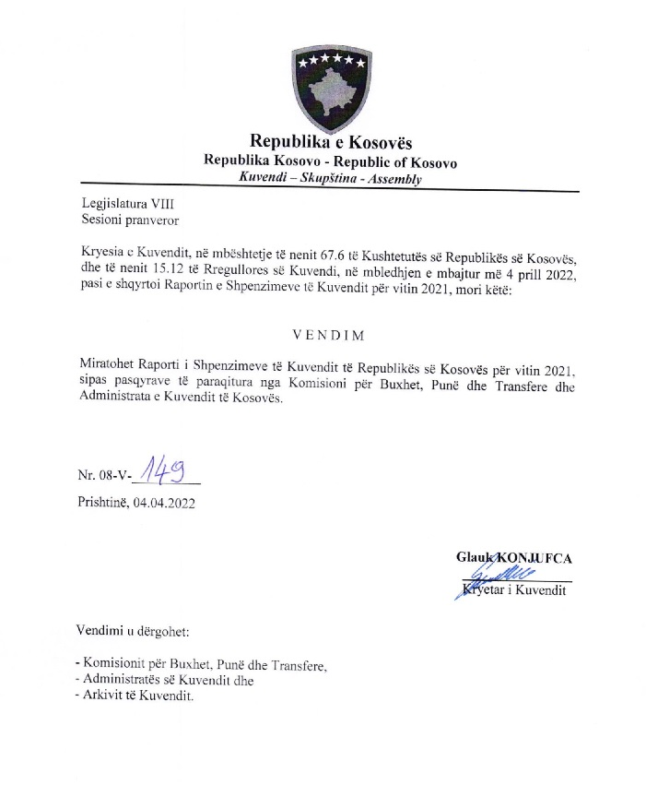

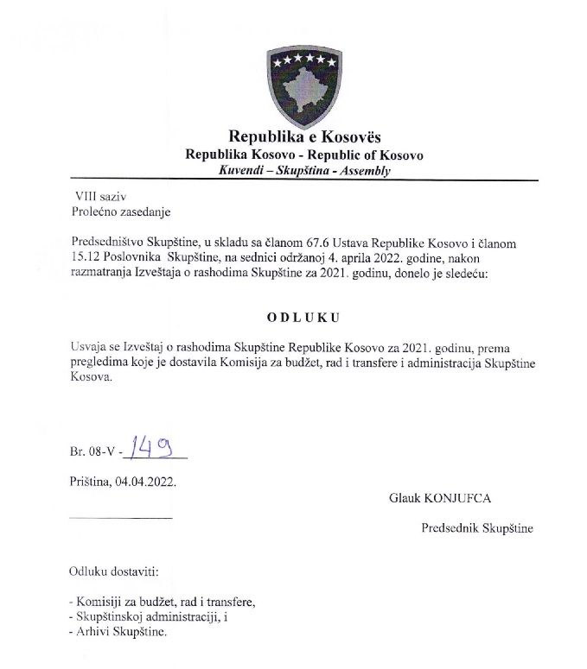

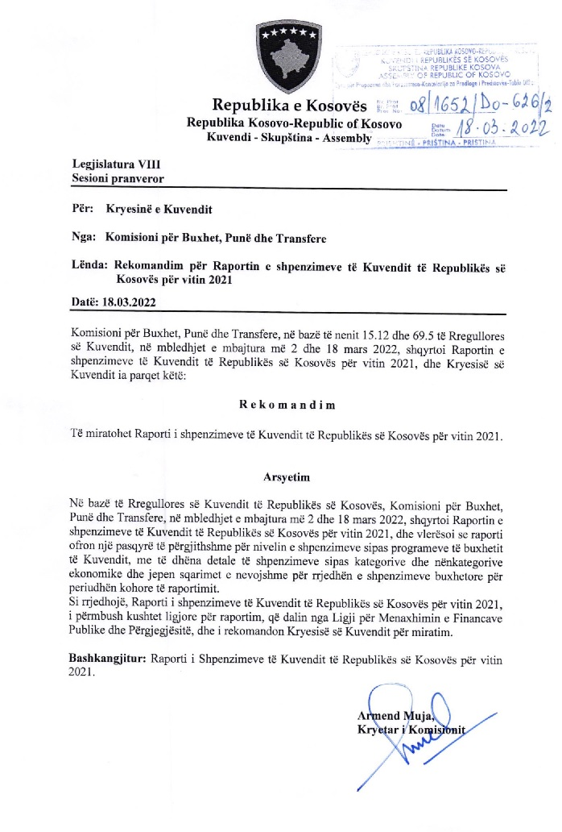

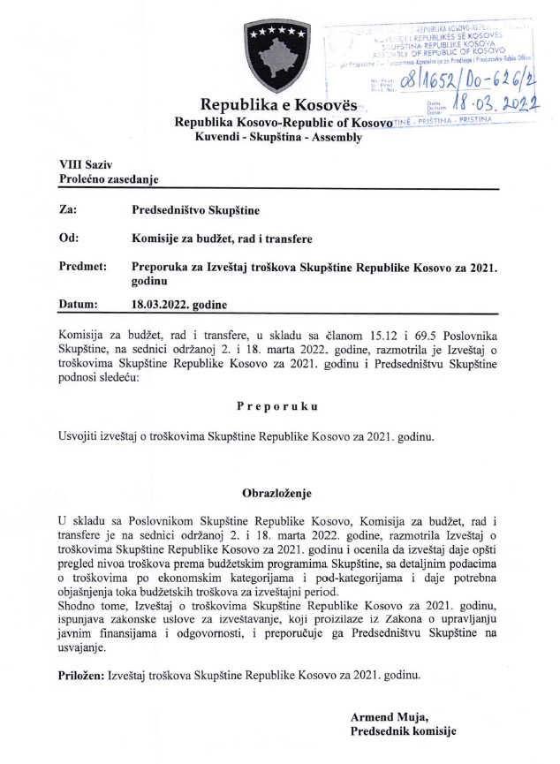

R.financiar
Raporti Financiar vjetor per vitin 2021

Kodi i Organizatës Buxhetore: 101
Informatat kontaktuese: 038 200 10 557
Sekretari i Kuvendit: Ismet Krasniqi, Ndërtesa e Kuvendit, zyra N-122
Drejtori i Përgjithshëm për Administratë: Emrush Haxhiu, Ndërtesa e Kuvendit, zyra N-226
Drejtori i Drejtorisë për Buxhet dhe Pagesa: Istret Azemi, Ndërtesa e Kuvendit, zyra N-222
04.02.2022
1)Hyrje: (Ju lutem paraqitni në formë tekstuale një përmbledhje të zhvillimeve kryesore në buxhetin e organizatës tuaj. Të mos kalohet hapësira e ofruar më poshtë!)

Buxheti i Kuvendit të Republikës së Kosovës, i ndarë sipas Ligjit për Buxhetin e Republikës së Kosovës për vitin 2021, Ligji nr.07/L-041 ka qene 10.880.008 € dhe atë sipas kategorive ekonomike në vijim: Pagat 7.671.249 € ,mallra dhe shërbime 1.544.944€, shpenzime komunale 241.000 €, subvencione dhe transfere 140.000 € dhe shpenzime kapitale 1.282.815 €. Në buxhetin e Kuvendit të Republikës së Kosovës pjesën më të madhe të buxhetit e kanë pagat me 70,5 % ,mallrat dhe shërbimet me 14,19%, shpenzimet kapitale me 11,79%, shpenzimet komunale me 2,21% si dhe subvencionet dhe transferet me 1.28 %. € , ndersa buxheti perfundimtar SIMFK është 8.400.528,33 €, paraqitur neper kategoria ekonomike është si ne vijim: Pagat 6.806.256,62 € , Mallrat dhe sherbimet 863.656,72 €, Shpenzimet komunale 170.932,99 €, subvencionet dhe transferet 9.800 € dhe shpenzimet kapitale 549.882 €. Nisur nga vleresimi i pergjithshem del se niveli i realizimit te buxhetit te Kuvendit te Republikes se Kosovës eshte 8.083.212.74 € ose shprehur ne perqindje 96,22 % e buxhetit te ndarë ne SIMFK . Alokimi i fondeve është bërë nga Ministria e Financave, Punes dhe Transfereve per vitin 2021 sipas planit të rrjedhës së parasë .Në këtë raport do të paraqiten në mënyrë të hollësishme shpenzimet nga buxheti i Kuvendit për vitin 2021.

2) Përmbledhje për të hyrat dhe kategoritë e veçanta të shpenzimeve:
(Ju lutem paraqitni shkurtimisht ndryshimet kryesore për sa i përket vlerave të parashikuara dhe atyre aktuale për secilën kategori. Të mos kalohet hapësira e ofruar më poshtë).
a) Të hyrat: | #VALUE!

b) Paga dhe shtesa:

Kategoria e Pagave merr pjesë ne buxhetin përfundimtar SIMFK 6.806.256,62 € ose me 81,02% në buxhetin e alokuar të Kuvendit , dhe si të tilla janë të ndara në katër Programe: Anëtarët e Kuvendit 3.876.244,15 €,Administrata e Kuvendit 2.244.692,02 € , Stafi mbështetës Politik 644.967,57 € dhe Komisioni i ndihmës shtetërore 40.352,88€, shuma e shpenzuar në këtë kategori për vitin 2021 është 6.805.780,73 € ose shprehur në përqindje 99.99 % e buxhetit të ndarë për këtë katgori .

c) Mallra dhe shërbime:
Kategoria e Mallrave dhe Shërbimeve merr pjesë në buxhetin përfundimtar SIMFK me 863.656,72€ ose 10,28 % në buxhetin e Kuvendit per vitin 2021, dhe si të tilla janë të ndara në katër Programe: Anëtarët e Kuvendit 283.186,08 €,Administrata e Kuvendit 543.785,76 € , Stafi mbështetës Politik 19.730,60 € dhe Komisioni i ndihmës shteterore 16.954,28€, shkalla e shpenzimit të buxhetit në këtë kategori për këtë periudhë është 773.577,20 € ose 89,56 %, krahasuar me buxhetin SIMFK të Kuvendit në Mallra dhe sherbime .

d) Shpenzime komunale:

Kategoria e shpenzimeve komunale merr pjesë në buxhetin përfundimtar SIMFK me 170.932,99 € ose me 2,03% në buxhetin e Kuvendit për vitin 2021, këto fonde janë të ndara në programin Administrata e Kuvendit dhe Komisioni i ndihmës shtetërore. Shuma e shpenzuar e buxhetit është 170.932,99 € ose 100 % e buxhetit të ndarë në Komunali.

e) Investimet Kapitale:

Kategoria e Investimeve Kapitale merr pjesë në buxhetin SIMFK me 549.882 € ose me 16,54% në buxhetin e Kuvendit për vitin 2021, këto fonde janë të ndara në programin Administrata e Kuvendit. Shpenzime në këtë kategori janë 323.121.82 € ose 58,76% e buxhetit të ndar ne këtë kategori.

f) Subvencionet dhe Transferet:

Kategoria e Subvencioneve dhe transfereve merr pjesë në buxhetin perfundimtar SIMFK 9.800 € ose 0.11% e buxhetit te ndarë ,të shpenzuara në këtë kategori gjatë kësaj periudhe janë 9.800 € ose 100 % e buxhetit në këtë kategori

3) Përmbledhje:
Ju lutem, paraqitni shkurtimisht vërejtjet përfundimtare lidhur me buxhetin e institucionit tuaj, apo pikëpamjet për zhvillimet në të ardhmen.

__________________________________

Nënshkrimi i Sekretarit të Kuvendit

